Corr
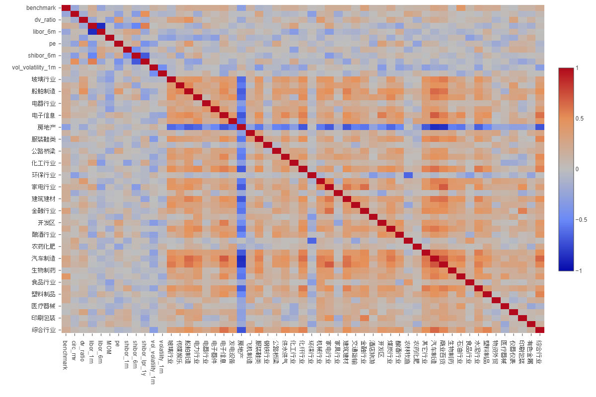
Orignal
 | BM | EN | MT | ID | CD | CS | HC | FN | IT | TC | UT | RE | ROE | PM12m | Vol | EPSg | BP | EM | Repo | Govt10Y | Govt3Y | Copper | Oil
BM | 100% | 88% | 87% | 91% | 84% | 88% | 74% | 91% | 68% | 79% | 90% | 91% | -44% | -2% | -16% | 4% | 9% | 33% | -3% | -1% | -16% | 29% | 6%
EN | 88% | 100% | 83% | 82% | 72% | 81% | 62% | 79% | 55% | 67% | 85% | 81% | -48% | -5% | -18% | 0% | 18% | 15% | -8% | 1% | -12% | 35% | 21%
MT | 87% | 83% | 100% | 95% | 93% | 92% | 87% | 67% | 85% | 73% | 84% | 84% | -64% | -18% | -46% | 37% | -22% | 2% | -13% | -4% | -25% | 22% | 18%
ID | 91% | 82% | 95% | 100% | 95% | 92% | 90% | 69% | 87% | 81% | 89% | 84% | -65% | -9% | -45% | 35% | -22% | 10% | -15% | -6% | -23% | 22% | 16%
CD | 84% | 72% | 93% | 95% | 100% | 93% | 95% | 59% | 93% | 79% | 79% | 80% | -59% | -11% | -51% | 44% | -37% | -2% | -16% | -5% | -27% | 17% | 15%
CS | 88% | 81% | 92% | 92% | 93% | 100% | 88% | 68% | 80% | 72% | 83% | 83% | -47% | -8% | -37% | 29% | -24% | 11% | -13% | 5% | -14% | 24% | 18%
HC | 74% | 62% | 87% | 90% | 95% | 88% | 100% | 46% | 94% | 75% | 74% | 71% | -54% | -3% | -57% | 53% | -51% | -5% | -21% | -8% | -28% | 17% | 19%
FN | 91% | 79% | 67% | 69% | 59% | 68% | 46% | 100% | 40% | 61% | 78% | 86% | -25% | -1% | 14% | -24% | 43% | 48% | 13% | 1% | -9% | 23% | -9%
IT | 68% | 55% | 85% | 87% | 93% | 80% | 94% | 40% | 100% | 71% | 65% | 64% | -58% | -9% | -66% | 65% | -57% | -10% | -19% | -10% | -27% | 6% | 15%
TC | 79% | 67% | 73% | 81% | 79% | 72% | 75% | 61% | 71% | 100% | 73% | 69% | -56% | 6% | -40% | 28% | -16% | 11% | -10% | -16% | -21% | 31% | 27%
UT | 90% | 85% | 84% | 89% | 79% | 83% | 74% | 78% | 65% | 73% | 100% | 83% | -53% | -6% | -17% | 12% | 7% | 22% | -1% | -4% | -19% | 19% | 13%
RE | 91% | 81% | 84% | 84% | 80% | 83% | 71% | 86% | 64% | 69% | 83% | 100% | -39% | -13% | -15% | 5% | 13% | 27% | 1% | -4% | -22% | 15% | 6%
ROE | -44% | -48% | -64% | -65% | -59% | -47% | -54% | -25% | -58% | -56% | -53% | -39% | 100% | 24% | 49% | -39% | 24% | 30% | 17% | 18% | 24% | -11% | -16%
PM12m | -2% | -5% | -18% | -9% | -11% | -8% | -3% | -1% | -9% | 6% | -6% | -13% | 24% | 100% | -1% | -13% | -11% | 34% | 4% | 19% | 18% | 27% | 28%
Vol | -16% | -18% | -46% | -45% | -51% | -37% | -57% | 14% | -66% | -40% | -17% | -15% | 49% | -1% | 100% | -71% | 73% | 41% | 23% | 24% | 20% | -9% | -36%
EPSg | 4% | 0% | 37% | 35% | 44% | 29% | 53% | -24% | 65% | 28% | 12% | 5% | -39% | -13% | -71% | 100% | -76% | -25% | -9% | -22% | -23% | -9% | 20%
BP | 9% | 18% | -22% | -22% | -37% | -24% | -51% | 43% | -57% | -16% | 7% | 13% | 24% | -11% | 73% | -76% | 100% | 38% | 22% | 6% | 11% | 2% | -25%
EM | 33% | 15% | 2% | 10% | -2% | 11% | -5% | 48% | -10% | 11% | 22% | 27% | 30% | 34% | 41% | -25% | 38% | 100% | 20% | 8% | 1% | 15% | -7%
Repo | -3% | -8% | -13% | -15% | -16% | -13% | -21% | 13% | -19% | -10% | -1% | 1% | 17% | 4% | 23% | -9% | 22% | 20% | 100% | 11% | 1% | 7% | -9%
Govt10Y | -1% | 1% | -4% | -6% | -5% | 5% | -8% | 1% | -10% | -16% | -4% | -4% | 18% | 19% | 24% | -22% | 6% | 8% | 11% | 100% | 64% | 14% | 11%
Govt3Y | -16% | -12% | -25% | -23% | -27% | -14% | -28% | -9% | -27% | -21% | -19% | -22% | 24% | 18% | 20% | -23% | 11% | 1% | 1% | 64% | 100% | 10% | 7%
Copper | 29% | 35% | 22% | 22% | 17% | 24% | 17% | 23% | 6% | 31% | 19% | 15% | -11% | 27% | -9% | -9% | 2% | 15% | 7% | 14% | 10% | 100% | 31%
Oil | 6% | 21% | 18% | 16% | 15% | 18% | 19% | -9% | 15% | 27% | 13% | 6% | -16% | 28% | -36% | 20% | -25% | -7% | -9% | 11% | 7% | 31% | 100%

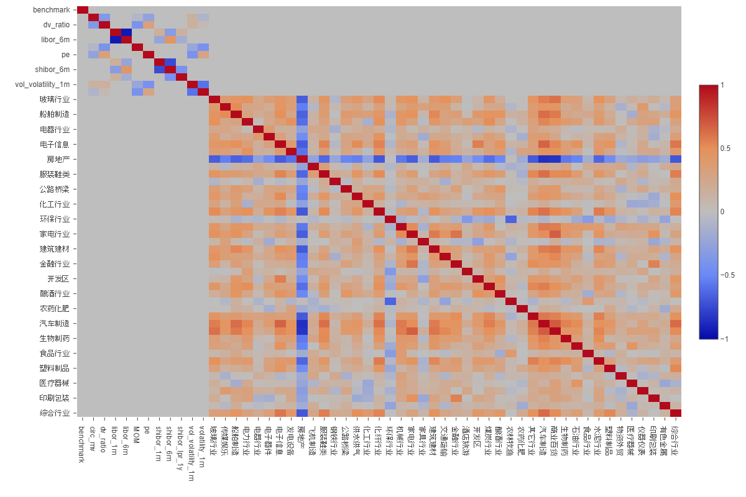
Othoganal
 | BM | EN | MT | ID | CD | CS | HC | FN | IT | TC | UT | RE | ROE | PM12m | Vol | EPSg | BP | EM | Repo | Govt10Y | Govt3Y | Copper | Oil
BM | 100% | 0% | 0% | 0% | 0% | 0% | 0% | 0% | 0% | 0% | 0% | 0% | 0% | 0% | 0% | 0% | 0% | 0% | 0% | 0% | 0% | 0% | 0%
EN | 0% | 100% | 30% | 10% | -4% | 15% | -10% | -5% | -13% | -7% | 29% | 8% | 0% | 0% | 0% | 0% | 0% | 0% | 0% | 0% | 0% | 0% | 0%
MT | 0% | 30% | 100% | 76% | 74% | 66% | 67% | -61% | 71% | 15% | 24% | 22% | 0% | 0% | 0% | 0% | 0% | 0% | 0% | 0% | 0% | 0% | 0%
ID | 0% | 10% | 76% | 100% | 81% | 59% | 81% | -79% | 84% | 39% | 39% | 6% | 0% | 0% | 0% | 0% | 0% | 0% | 0% | 0% | 0% | 0% | 0%
CD | 0% | -4% | 74% | 81% | 100% | 73% | 90% | -77% | 90% | 40% | 14% | 14% | 0% | 0% | 0% | 0% | 0% | 0% | 0% | 0% | 0% | 0% | 0%
CS | 0% | 15% | 66% | 59% | 73% | 100% | 72% | -67% | 59% | 9% | 15% | 14% | 0% | 0% | 0% | 0% | 0% | 0% | 0% | 0% | 0% | 0% | 0%
HC | 0% | -10% | 67% | 81% | 90% | 72% | 100% | -80% | 89% | 40% | 23% | 10% | 0% | 0% | 0% | 0% | 0% | 0% | 0% | 0% | 0% | 0% | 0%
FN | 0% | -5% | -61% | -79% | -77% | -67% | -80% | 100% | -72% | -44% | -24% | 17% | 0% | 0% | 0% | 0% | 0% | 0% | 0% | 0% | 0% | 0% | 0%
IT | 0% | -13% | 71% | 84% | 90% | 59% | 89% | -72% | 100% | 40% | 13% | 6% | 0% | 0% | 0% | 0% | 0% | 0% | 0% | 0% | 0% | 0% | 0%
TC | 0% | -7% | 15% | 39% | 40% | 9% | 40% | -44% | 40% | 100% | 8% | -9% | 0% | 0% | 0% | 0% | 0% | 0% | 0% | 0% | 0% | 0% | 0%
UT | 0% | 29% | 24% | 39% | 14% | 15% | 23% | -24% | 13% | 8% | 100% | 5% | 0% | 0% | 0% | 0% | 0% | 0% | 0% | 0% | 0% | 0% | 0%
RE | 0% | 8% | 22% | 6% | 14% | 14% | 10% | 17% | 6% | -9% | 5% | 100% | 0% | 0% | 0% | 0% | 0% | 0% | 0% | 0% | 0% | 0% | 0%
ROE | 0% | 0% | 0% | 0% | 0% | 0% | 0% | 0% | 0% | 0% | 0% | 0% | 100% | 12% | 7% | 5% | 4% | 31% | 0% | 0% | 0% | 0% | 0%
PM12m | 0% | 0% | 0% | 0% | 0% | 0% | 0% | 0% | 0% | 0% | 0% | 0% | 12% | 100% | -23% | -2% | -58% | 35% | 0% | 0% | 0% | 0% | 0%
Vol | 0% | 0% | 0% | 0% | 0% | 0% | 0% | 0% | 0% | 0% | 0% | 0% | 7% | -23% | 100% | -9% | 33% | 20% | 0% | 0% | 0% | 0% | 0%
EPSg | 0% | 0% | 0% | 0% | 0% | 0% | 0% | 0% | 0% | 0% | 0% | 0% | 5% | -2% | -9% | 100% | -9% | 33% | 0% | 0% | 0% | 0% | 0%
BP | 0% | 0% | 0% | 0% | 0% | 0% | 0% | 0% | 0% | 0% | 0% | 0% | 4% | -58% | 33% | -9% | 100% | -11% | 0% | 0% | 0% | 0% | 0%
EM | 0% | 0% | 0% | 0% | 0% | 0% | 0% | 0% | 0% | 0% | 0% | 0% | 31% | 35% | 20% | 33% | -11% | 100% | 0% | 0% | 0% | 0% | 0%
Repo | 0% | 0% | 0% | 0% | 0% | 0% | 0% | 0% | 0% | 0% | 0% | 0% | 0% | 0% | 0% | 0% | 0% | 0% | 100% | 26% | 0% | 30% | 7%
Govt10Y | 0% | 0% | 0% | 0% | 0% | 0% | 0% | 0% | 0% | 0% | 0% | 0% | 0% | 0% | 0% | 0% | 0% | 0% | 26% | 100% | 63% | 22% | 18%
Govt3Y | 0% | 0% | 0% | 0% | 0% | 0% | 0% | 0% | 0% | 0% | 0% | 0% | 0% | 0% | 0% | 0% | 0% | 0% | 0% | 63% | 100% | 16% | 13%
Copper | 0% | 0% | 0% | 0% | 0% | 0% | 0% | 0% | 0% | 0% | 0% | 0% | 0% | 0% | 0% | 0% | 0% | 0% | 30% | 22% | 16% | 100% | 16%
Oil | 0% | 0% | 0% | 0% | 0% | 0% | 0% | 0% | 0% | 0% | 0% | 0% | 0% | 0% | 0% | 0% | 0% | 0% | 7% | 18% | 13% | 16% | 100%

